상품제안서
더튼튼 타포린가방 화이트 | 상품코드: F31331

 |  |  |  |  |  |  | 02-412-0044 | www.easy1.co.kr
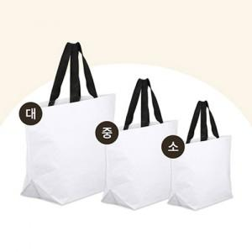

【상세/제작정보】

【인쇄/포장옵션】 | 실크, 자수, 풀칼라 / 없음 / opp

【공급단가】 | 수량 | 300~ | 500~ | 1,000~ | 3,000~ | 5,000~
*VAT별도 | 소 : 380-300-140 mm | 2,000원 | 1,960원 | 1,920원 | 1,870원 | 1,840원
 | 중 : 450-380-150 mm | 2,120원 | 2,090원 | 2,040원 | 1,980원 | 1,950원
 | 대 : 540-330-180 mm | 2,250원 | 2,210원 | 2,160원 | 2,100원 | 2,070원

【상품 URL】 | http://www.easy1.co.kr/src/goods_detail.php?gdno=31331

